Quick Response
QUICK RESPONSE PDCA
VIM Data
 |  | Valeo / Contact name [1] |  | PRODUCT (Designation + Ref) [2] |  |  |  |  |  | ORIGIN [3] |  |  |  |  | Which LLC was already issued on similar problem? [21] |  |  |  | Supplier Incident Details
 |  | Ph BLOUIN SQA Manager +33 5 79 04 21 25 +33 6 34 02 61 22 |  | BCH W000097898 |  |  |  |  |  | Warranty |  | Supplier | X | AVO | NO |  |  |  | Supplier Incident number | VWS-W11CHA1-2402-001
 |  |  |  |  |  |  |  |  |  | 0km Return |  | Logistic |  |  |  |  |  |  | Valeo SRM Incident number | VWS-W11CHA1-2402-001
 |  |  |  |  |  |  |  |  |  | Internal |  | Project |  |  |  |  |  |  | Date of Valeo notification | 2024-02-05
 |  |  |  |  |  |  |  |  |  |  |  | Safety |  |  |  |  |  |  | Opened date & Time | 05-02-2024 at 16:59

 | WHAT IS THE PROBLEM ? > Use 5W + 2H to know what is the Current Situation ? |  |  |  |  |  |  |  |  |  |  |  |  |  | Did you detect any VARIABILITY during sorting ? [22]
 | 5W2H |  |  |  |  |  | CHARACTERIZATION |  |  |  |  |  |  |  |  | Real data of the detected VARIABILITY...? ( please identify the involved standards ) | Standard issue?[28] | Deployment issue?[29] | Enforcement issue?[30] | Factor(s) to include in FTA Occ or FTA Non Det
 | WHAT happened? [4] | Good part : 3 lugs in place at 120° Bad partsone lug is missing (broken) Standard Presence of 3 lugs |  |  |  |  | What is the difference between good and bad parts? [11] |  |  | Standard: Brushcard with 03 lugs Bad part : One lugs is broken Good part: Brushcard with 03 lugs |  |  |  |  | 1/ ... in the MACHINE SETTINGS [23] | NO | NO | NO | NO | NO

 | WHY is it a problem? [5] | Impossble to Insert correctly the BCH into the gearbox, |  |  |  |  | Was part produced in the standard process? [12] |  |  | Yes, the parts was produced without any special |  |  |  |  | 2/ ... in the OPERATIONS [24] | D | D | D | D | D

 | WHEN detected [6] | 19th of January 2024 |  |  |  |  | When was it manufactured at Supplier? [13] |  |  | 09/01/2024 Afternoon Shift
 |  |  |  |  |  |  |  |  |  |  |  |  |  |  | 3/ ... in the QUALITY CONTROLS [25] | NO | NO | NO | NO | NO
 | WHO detected? [7] (name of operator) | Frederic DESPREZ |  |  |  |  | Who manufactured? [14] |  |  | Electrical test 2325 ALAYA INTISSAR Controle finale 2426 BEN REZEG WAFA 3724 riahi Amal Insertion Contact EMC sur platine 3110 HAFSIA SALWA insertion contact GND et Terminaux au platine C A 2532 FARHANI RAFIKA 2962 KHEDER MOUNIRA

 | WHERE detected? [8] | CSL2 station on SQA sorting area - During CSL2 done @ Valeo Châtellerault during sliding test link to brush blocked on brush box |  |  |  |  | In which other application or processes product is used? [15] |  |  | W000095163/W447832/W000095903/W347551 |  |  |  |  | 4/ ... in the RAW MATERIAL [26] | D | D | D | D | D

 | HOW detected? [9] | Visually when BCH could be put in the sliding fixture |  |  |  |  | Are we capturing the defect when reinjecting product in normal process? [16] |  |  | The defect is detected by camera at 100% at the electrical tester
 |  |  |  |  |  |  |  |  |  |  |  |  |  |  | 5/ ...in the PROJECT ACTIVITY [27] Category applicable until SOP + 6 Months | NO | NO | NO | NO | NO
 | HOW MANY bad parts? [10] | 1 BCH detected during sorting @SQA Dpt , Traceability for P/N W97898 : 9142309132 This part was giving to Mr Ribiere 22th of January. |  |  |  |  | Did a similar problem happen previously at customer or internally? [17] |  |  | NO

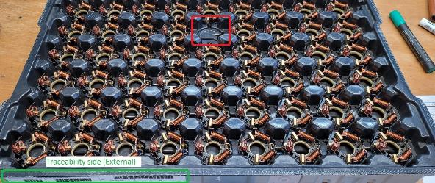
 | 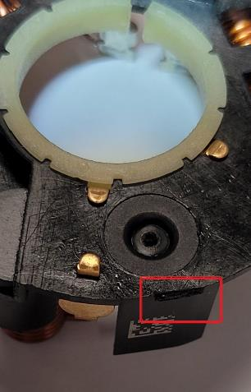 BAD PART [18] |  |  |  |  |  | 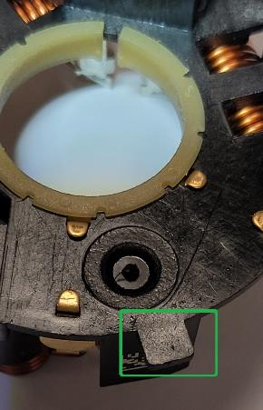 GOOD PART [19] |  |  |  |  |  |  |  | WHAT ARE THE IMMEDIATE COUNTERMEASURES (24 hours)?

 |  |  |  |  |  |  |  |  |  |  |  |  |  |  | 1. IMMEDIATE COUNTERMEASURES IN SUPPLIER PERIMETER ? [31] |  |  | WHO |  | DATE | WHERE

 |  |  |  |  |  |  |  |  |  |  |  |  |  |  | Quality Alert |  |  | Abir C |  | 2024-02-05 | AVO Plant

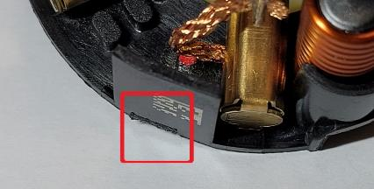
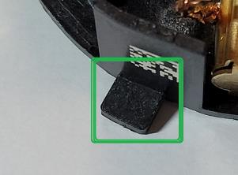
 |  |  |  |  |  |  |  |  |  |  |  |  |  |  | Sorting of the Current stock |  |  | Aymen G |  | 2024-02-05 | AVO Plant

 |  |  |  |  |  |  |  |  |  |  |  |  |  |  | Check the parts isoleted during the electrical test |  |  | Aymen G

 | SORTING ACTIVITY to protect customer [20]

 |  |  | Nb. NG Parts | Nb. Sorted |  | PPM |  |  | Sorting date | WHO |  | Identification OK parts |  |  | 2. IMMEDIATE COUNTERMEASURES IN VALEO LINE ? [32] |  |  | WHO |  | DATE | WHERE
 | -Results of sorting in Valeo Customer plant |  |  |  | = | '----' |  | PPM
 | -Results of sorting in Valeo plant BCH alone |  | 1 | 2376 |  | 421 |  | PPM | 2024-01-19 | S Ben Djila/ F Desprez |  | White dot color on the top of the wall |  |  | Sorting of the stock |  |  | external Supplier of sorting |  | 2024-02-05
 | -Results of sorting in Other Valeo plants |  |  |  |  | '----' |  | PPM
 | -Results of sorting in Transport |  |  |  | = | '----' |  | PPM
 | -Results of sorting in Valeo Logistics platform |  |  |  |  | '----' |  | PPM
 | -Results of sorting in Supplier Logistics platform |  |  |  | = | '----' |  | PPM
 | -Results of sorting in Supplier plant |  | 0 | 13519 | = | 0 |  | PPM | 2024-02-05 | Abir C
 | -Results of sorting in after-sales stocks |  |  |  | = | '----' |  | PPM
 | TOTAL SORTING |  | 1 | 15895 | = | 63 |  | PPM

 | Production dates of sorted parts | From | To |  |  |  |  | First certified good shipment: |  |  | Label's Number |  | Date
 |  | 2024-02-05 | 2024-02-05 |  |  |  |  |  |  |  | 240205.2 240206.1/240206.2 |  | 05-02-2024 to 06-02-2024
 | Period of NG parts | Earliest NG part Date | Latest NG part Date |  |  |  |  |  |  |  | Identification OK parts / OK pallets

 | VALEO CAN DETECT THE DEFECT ON THE PRODUCTION LINE AT 100% (YES/NO) ? |  |  |  |  |  |  |  |  |  | If not, Supplier must set up a control at 100% on the Valeo line

FTA Occ & 5 Whys
FACTOR TREE ANALYSIS FOR OCCURRENCE Why the problem occurred ?

PROBLEM DESCRIPTION (Valeo view) [1]

4M [2] | FACTORS [3] | CONTROL POINT [4] |  | STANDARD [5] |  | FACTOR VALUE ON OK PARTS [6] | FACTOR VALUE ON BAD PARTS [7] | JUDGMENT |  |  | Potential Root Causes | 5 WHYs Physical > System > Managment actions [13]
 |  |  |  |  |  |  |  | Std OK [10] | Meet std [11] | Direct link [12]
 |  |  |  |  |  | Good Part / Situation taken as reference [8] ............................. | Bad Part / Situation taken as reference [9] .............................
METHOD | Handling of the Brushplate during insertion in the plasticbox | Who ? | Operator | What is the standard value? | Take the Brushplate from upper side and put them in the brush plate cavities | The operator takes the Brushplate by the upper side and put it in the brushplate | The operator takes the Brushplate by the upper side and put it in the brushplate | Y | Y | N |  | 1st WHY | 2nd WHY | 3rd WHY | 4th WHY | 5th WHY
 |  | Does what ? | take the Brushplate from plastic box and put them in the brushplate
 |  | When ? | During insertion operation | Where is the standard? | work instruction
 |  | Where ? | On the rotary table station
 |  | How ? | Manually | Standard Number and Index? | PS12.3-M4 ind. 5
 |  | How many parts/often ? | 100% of parts
MACHINE | Manual insertion of the Brushplate : Interference between the tool and the Brushplate | Who ? | Automatic Insertion tool | What is the standard value? | Brushplate should be placked to the fixture by the 03 lug | 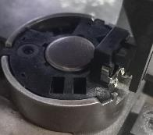 Brush plate is completly placked in the fixture | Brush plate is completly placked in the fixture | Y | Y | N |  | 1st WHY | 2nd WHY | 3rd WHY | 4th WHY | 5th WHY
 |  | Does what ? | Insert the Brushplate in the fixture
 |  | When ? | During automatic insertion | Where is the standard? | Work Instruction:
 |  | Where ? | Insertion module
 |  | How ? | Manually | Standard Number and Index? | PS12.3-M4 ind. 5
 |  | How many parts/often ? | 100% of the parts
METHOD | Packaging of the parts between the preparation area and assembly | Who ? | Preparation Operator | What is the standard value? | Store the parts in the plastic box : No defined quantity in the box | 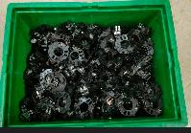 Plastic boxes are not full possibility to be stored on each other | 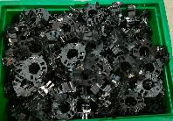 Plastic boxes are charged over the limit tolerated risk of damage of part by storage in the height | N | Y | Y | Parts were damaged during the transfert in the plastic box from the perapartion area to the assembly area | 1st WHY | 2nd WHY | 3rd WHY | 4th WHY | 5th WHY
 |  | Does what ? | store the parts in the plastic box |  |  |  |  |  |  |  |  | The parts were accumulated on each other and not well arranged | Parts were handled in the plastic box without a defined quantity | The packaging instruction didn't require to use an adapted packaging during the transfert to assembly area | Lack of standard to evaluate the risk of transfert and packaging
 |  | When ? | After capacitor leg cutting | Where is the standard? | Work instruction
 |  | Where ? | Preparation Area
 |  | How ? | Manually | Standard Number and Index? | PS12.3-M4 ind. 4
 |  | How many parts/often ? | 100%
MATERIAL | Aspect of the Brushplate from the supplier | Who ? | Subsupplier | What is the standard value? | Brushplate with 03 competes lug | Brushplate with 03 competes lug | Brushplate with 03 competes lug | Y | Y | N |  | 1st WHY | 2nd WHY | 3rd WHY | 4th WHY | 5th WHY
 |  | Does what ? | Produce the brushplates according the standard
 |  | When ? | Every batch | Where is the standard? | Brushplate drawing
 |  | Where ? | Subsupplier plant( stamping machine)
 |  | How ? | By molding | Standard Number and Index? | W000085651-B
 |  | How many parts/often ? | 100%
 |  | Who ? |  | What is the standard value? |  |  |  |  |  |  |  | 1st WHY | 2nd WHY | 3rd WHY | 4th WHY | 5th WHY
 |  | Does what ?
 |  | When ? |  | Where is the standard?
 |  | Where ?
 |  | How ? |  | Standard Number and Index?
 |  | How many parts/often ?
 |  | Who ? |  | What is the standard value? |  |  |  |  |  |  |  | 1st WHY | 2nd WHY | 3rd WHY | 4th WHY | 5th WHY
 |  | Does what ?
 |  | When ? |  | Where is the standard?
 |  | Where ?
 |  | How ? |  | Standard Number and Index?
 |  | How many parts/often ?
 |  | Who ? |  | What is the standard value? |  |  |  |  |  |  |  | 1st WHY | 2nd WHY | 3rd WHY | 4th WHY | 5th WHY
 |  | Does what ?
 |  | When ? |  | Where is the standard?
 |  | Where ?
 |  | How ? |  | Standard Number and Index?
 |  | How many parts/often ?

FTA Non Det & 5 Whys
FACTOR TREE ANALYSIS FOR NON DETECTION Why the problem was not detected ? [14]

PROBLEM DESCRIPTION (Valeo view) [1]

4M [2] | FACTORS [3] | CONTROL POINT [4] |  | STANDARD [5] |  | FACTOR VALUE ON OK PARTS [6] | FACTOR VALUE ON BAD PARTS [7] | JUDGMENT |  |  | Potential Root Causes | 5 WHYs Physical > System > Managment actions [13]
 |  |  |  |  |  |  |  | Std OK [10] | Meet std [11] | Direct link [12]
 |  |  |  |  |  | Good Part / Situation taken as reference [8] ............................. | Bad Part / Situation taken as reference [9] .............................
MACHINE | Electrical tester in the end of the line | Who ? | Electrical tester | What is the standard value? | Brushcard without 01 lug have to be rejected in the redbox | The brushcard with broken lugs tested NOK in the 8 fixtures of the electrical tester and the clipper rejected it in the jail | 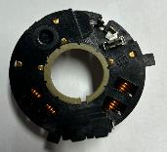 One of the 08 fixtures didn't detect the broken lug and the part was tested OK | N | Y | Y | The brushcard with broken lugs tested OK in the fixture N°5 | 1st WHY | 2nd WHY | 3rd WHY | 4th WHY | 5th WHY
 |  | Does what ? | Check the missing lugs |  |  |  |  |  |  |  |  | The control of the broken lug is checked based on the light quantity coming from the fixture to the camera | The fixture N° 5 present a black area in the lugs N° 3 | The black area is linked to the surface matrial treatment compare to the other fixture | The master parts to validate the fixture is with 03 broken lugs
 |  | When ? | During the end of line test | Where is the standard? | Camera Program
 |  | Where ? | Electrical tester in the end of the line
 |  | How ? | By Camera detection | Standard Number and Index? | PLC Program GEN 2 C electrical tester
 |  | How many parts/often ? | 100%
METHOD | Visual inspection in the end of line | Who ? | Final control operator | What is the standard value? | Check the visually the missig of the lugs | Good Part with missed lug was detected and rejected in the red box | Bad part with missed lug was not checked and packed to customer | Y | N | Y | Bad part not detected visually by the operator | 1st WHY | 2nd WHY | 3rd WHY | 4th WHY | 5th WHY
 |  | Does what ? | Check the missing lugs |  |  |  |  |  |  |  |  | Visual inspection is not enought efficient | The work station is not well equipped to detect this kind of defect | Weakness of standard for visual inspection
 |  | When ? | During visual control | Where is the standard? | Control Instruction
 |  | Where ? | End of line
 |  | How ? | Visually | Standard Number and Index? | IC700
 |  | How many parts/often ? | 100%
 |  | Who ? |  | What is the standard value? |  |  |  |  |  |  |  | 1st WHY | 2nd WHY | 3rd WHY | 4th WHY | 5th WHY
 |  | Does what ?
 |  | When ? |  | Where is the standard?
 |  | Where ?
 |  | How ? |  | Standard Number and Index?
 |  | How many parts/often ?
 |  | Who ? |  | What is the standard value? |  |  |  |  |  |  |  | 1st WHY | 2nd WHY | 3rd WHY | 4th WHY | 5th WHY
 |  | Does what ?
 |  | When ? |  | Where is the standard?
 |  | Where ?
 |  | How ? |  | Standard Number and Index?
 |  | How many parts/often ?
 |  | Who ? |  | What is the standard value? |  |  |  |  |  |  |  | 1st WHY | 2nd WHY | 3rd WHY | 4th WHY | 5th WHY
 |  | Does what ?
 |  | When ? |  | Where is the standard?
 |  | Where ?
 |  | How ? |  | Standard Number and Index?
 |  | How many parts/often ?
 |  | Who ? |  | What is the standard value? |  |  |  |  |  |  |  | 1st WHY | 2nd WHY | 3rd WHY | 4th WHY | 5th WHY
 |  | Does what ?
 |  | When ? |  | Where is the standard?
 |  | Where ?
 |  | How ? |  | Standard Number and Index?
 |  | How many parts/often ?

Action plan & Genba review
ANALYSIS PDCA

REPRODUCE THE DEFECT
WHAT WAS DONE TO REPRODUCE THE CONCERN? [1] | Go the the end of line of preparation and accumulate the parts in one plastic box
HOW WAS IT DONE? [2] | Manually
WHEN WAS IT DONE? [3] | 2024-02-02
WHAT WAS THE RESULT? [4] | The parts were interfered with each other and the contact tip was opened and bacale out of spec


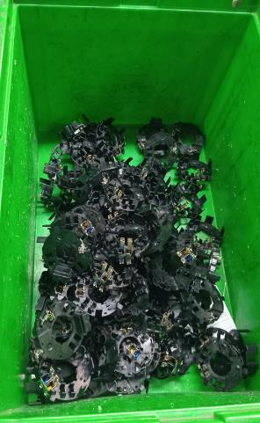
Before
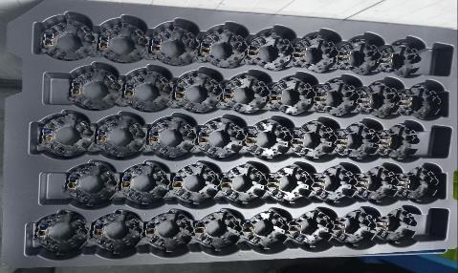
After
ACTION PLAN FOR PERMANENT COUNTERMEASURES - OCCURRENCE
ROOT-CAUSE [5] | TECHNICAL / SYSTEMIC CORRECTIVE ACTION [6] | STANDARD NUMBER REVISION LEVEL [7] | WHO [8] | Due date [9] | Done date [10] | LLC Done? YES /NO [11] | Generalization to other lines / products / sites ? [12] | Are ALL users including their N+1 (Direct Manager) trained to use this STANDARD ? Yes / No [13] | Is there an ENFORCEMENT plan for the N+1 ( Direct manager ) to ensure the respect of this STANDARD ? Yes / No [14] | Genba Check OK / NOK? [15]
The packaging instruction don't require to use an adapted packaging during the transfer to assembly area | Update the packaging method to use the alveols instead of the plasticbox |  | Bilel B | 2024-02-06 | 2024-02-06

The packaging instruction don't require to use an adapted packaging during the transfer to assembly area | Validate the packaging Instruction according Valeo Commodity checklist |  | Aymen G | 2024-02-07 | 2024-02-07 | YES

The packaging instruction don't require to use an adapted packaging during the transfer to assembly area | Create the standard for packaging analysis and risk related to the special caracteristic |  | Mariem BY | 2024-02-29 | 2024-02-29 | YES

The packaging instruction don't require to use an adapted packaging during the transfer to assembly area | Implement a guide line how to create standard taking in account the special carecteristics |  | Mariem BY | 2024-02-29 | 2024-02-29 | YES

ACTION PLAN FOR PERMANENT COUNTERMEASURES - NON DETECTION
ROOT-CAUSE [5] | TECHNICAL / SYSTEMIC CORRECTIVE ACTION [6] | STANDARD NUMBER REVISION LEVEL [7] | WHO [8] | Due date [9] | Done date [10] | LLC Done? YES /NO [11] | Generalization to other lines / products / sites ? [12] | Are ALL users including their N+1 (Direct Manager) trained to use this STANDARD ? Yes / No [13] | Is there an ENFORCEMENT plan for the N+1 ( Direct manager ) to ensure the respect of this STANDARD ? Yes / No [14] | Genba Check OK / NOK? [15]
The master parts to validate the fixture is with 03 broken lugs he brushplate and the electrical test Fixture had the same black colors | Create 03 new master parts with broken lugs for each part number |  | Abir C | 2024-02-05 | 2024-02-05
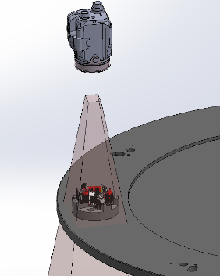

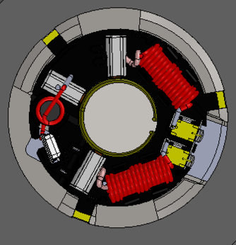
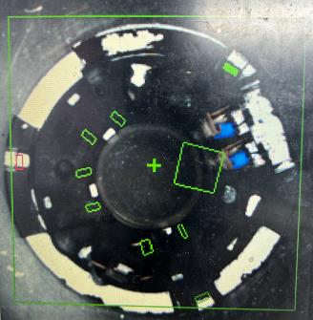
The brushplate and the electrical test Fixture had the same black colors | Paint the fixture by white color to ensure the detection of the broken lugs |  | Kamel M | 2024-02-05 | 2024-02-05 | YES

The brushplate and the electrical test Fixture had the same black colors | Add white plastic area under the electrical tester to improve the detection of the broken lugs |  | Kamel M | 2024-02-26 | 2024-02-26

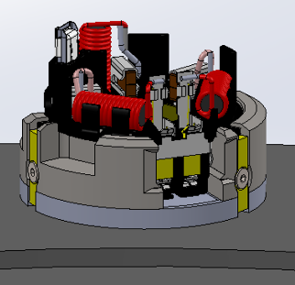

The work station is not well equipped to detect this kind of defect | Review the standard of the visual inspection by the balacing the number of the control point |  | Aymen G | 2024-02-08 | 2024-02-08

The work station is not well equipped to detect this kind of defect | Add the magnifying lamp to help the operator to be more efficient |  | Aymen G | 2024-02-08 | 2024-02-08

StEDE3 Matrix
 | StEDE3 Workstation Assessment v2.5
 |  |  |  |  |  |  | 0

Supplier :
Plant location :
Assessment date : |  |  | StEDE3 ASSESSMENT RESULT : |  |  |  | 0/ 9
Workstation assessed :
Assessor / Company
Setter :
Operator : |  |  |  |  |  |  | For supplier self assesment activity, column to be assessed by:
Step 1 : 360° Variability Hunting |  |  | Step 2 : StEDE3 Matrix |  |  |  | Direct Manager of the user |  | Manager from an other APU/Department

Silent Workstation observation for 10/15 min, to detect any potential Variability related to : - machine settings - operator activities - quality controls |  |  | StEDE3 Matrix Excellence Through Standards |  |  |  | EXISTING ? | DEPLOYED ? How were the users trained to apply this STANDARD ? ( including their Direct Manager if not the trainer ) | ENFORCED ? What is the Direct Manager of the users doing to ensure the strict and continuous EXECUTION of this STANDARD ?
 |  |  |  |  |  |  | Clear, Visible, Quantified, Doable. | Respected by users. Can be explained by users. | The Direct Manager checks on genba the respect of the standards and in case a gap is found an action is defined
 |  |  | For a given Process / Workstation : Are StANDARDS for… | … Set-up Parameters … |  | Parameters list, values and limits and necessary work instructions to set the machine/workstation up for production of the selected part number (to be compared with those used during the FDPR / IS) |  |  |  | 
 |  |  |  | ... Work Instructions … |  | Instructions defining how to operate the station safely, to produce parts, and how to maintain the equipment. |  |  |  | 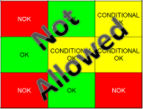
 |  |  |  | … Quality Controls … |  | Activities to control the quality of the operation or of the product after transformation to ensure only good parts are transferred to the next station |  |  |  | 

 | Conclusion :

Step 3 : Findings
StEDE3 Matrix Excellence Through Standards |  | EXISTING ? | DEPLOYED ? | ENFORCED ? |  | "Reduction of the variability in our processes, being production or administrative, is key to ensure the sustainability of any continuous improvement"
0 / 9 |  | Clear, Visible, Quantified, Doable. | Respected by users. Can be explained by users. | Audited by direct manager on Genba at a frequency defined based on frequency of usage of standard. | Category (Ex / Dep / Enf) | Findings and next steps |  |  | Owner | Date | Status | Is FMEA update required ? Yes / No | If "Yes", done date
For a given Process / Workstation : Are StANDARDS for… | ...Set-up Parameters … | 0 | 0 | 0 |  | Finding #1 : Next step :

 |  |  |  |  |  | Finding #2 : Next step :

 |  |  |  |  |  | Finding #3 : Next step :

 | ... Work Instructions … | 0 | 0 | 0 |  | Finding #1 : Next step :

 |  |  |  |  |  | Finding #2 : Next step :

 |  |  |  |  |  | Finding #3 : Next step :

 | ...Quality Controls … | 0 | 0 | 0 |  | Finding #1 : Next step :

 |  |  |  |  |  | Finding #2 : Next step :

 |  |  |  |  |  | Finding #3 : Next step :

 | VALEO signature |  |  |  |  |  | SUPPLIER signature

